대학졸업자 취업률(국민 삶의 질 지표)
『대학졸업자 취업률』

※그래프

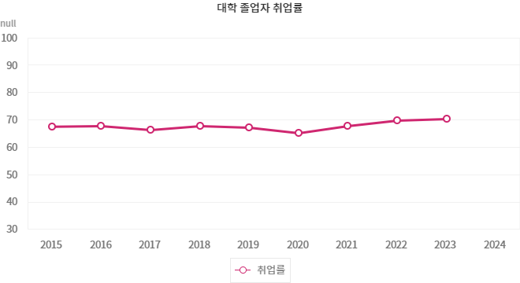

※통계표
통계표명: | 대학 졸업자 취업률
단위: | %
 |  | 2014 | 2015 | 2016 | 2017 | 2018 | 2019 | 2020 | 2021 | 2022 | 2023
취업률 |  | 67.0 | 67.5 | 67.7 | 66.2 | 67.7 | 67.1 | 65.1 | 67.7 | 69.6 | 70.3
성별 | 남자 | 69.0 | 69.0 | 69.0 | 67.8 | 69.6 | 69.0 | 67.1 | 69.5 | 71.2 | 72.4
 | 여자 | 65.2 | 66.1 | 66.4 | 64.8 | 66.0 | 65.2 | 63.1 | 66.1 | 68.2 | 68.5
출처: | 한국교육개발원,「교육기관(고등교육기관 및 직업계고) 졸업자 취업통계」
주석: | 1) 대졸자 취업률 = (취업자÷고등교육기관 졸업자 중 취업대상자) × 100.
 | 2) 고등교육기관에는 대학, 전문대학, 산업대학, 교육대학, 각종 학교 등이 포함됨.
 | 3) 취업률은 건강보험 및 국세 DB를 연계하여 산출함.

※정의
정의 | 고등교육기관을 졸업한 취업대상자 중에서 취업자가 차지하는 비율임(고등교육기관: 전문대학, 대학, 산업대학, 교육대학, 각종대학 등 포함)

※해설
지표설명 | 학교교육의 효과를 노동시장으로의 이행이라는 측면을 압축적으로 보여주는 지표로, 고등교육체제의 인적자원개발이 노동시장의 요구에 얼마나 적절히 조응하고 있는지를 가늠할 수 있다. 대학졸업자의 취업률은 2023년 70.3%로 집계되었다. 지난 9년간(2011~2019년) 최고 68.1%에서 최저 66.2% 사이에서 미미하게 등락하고 있었다가, 코로나19로 인해 2020년에 2011년 이후 가장 낮은 취업률을 보인 이후로 회복세를 보이고 있으며 2024년에는 2011년 이후로 가장 높은 수치로 70%대에 진입하였다. 2023년 남자 대학졸업자의 취업률은 72.4%이고, 여자는 68.5%로 3.9%p 차이를 보이며 2022년과 비교하여 성별 격차가 커졌다.

※관련용어
취업대상자: | 졸업자-(진학자+입대자+취업불가능자+외국인유학생+제외인정자)
취업자: | 조사기준일(12월 31일) 당시 직장건강보험가입자, 교내취업자, 해외취업자, 농림어업종사자, 개인창작활동종사자, 1인창(사)업자, 프리랜서

